2023_06_data
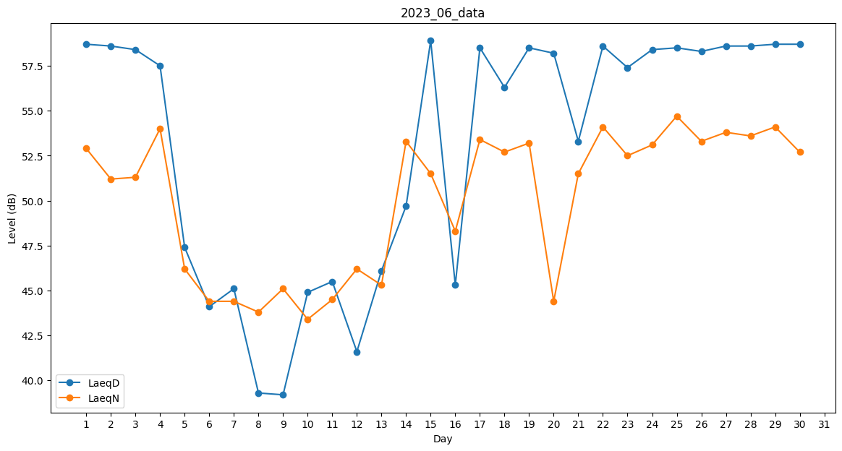
Day | LaeqD | LaeqN
1 | 58.7 | 52.9
2 | 58.6 | 51.2
3 | 58.4 | 51.3
4 | 57.5 | 54
5 | 47.4 | 46.2
6 | 44.1 | 44.4
7 | 45.1 | 44.4
8 | 39.3 | 43.8
9 | 39.2 | 45.1
10 | 44.9 | 43.4
11 | 45.5 | 44.5
12 | 41.6 | 46.2
13 | 46.1 | 45.3
14 | 49.7 | 53.3
15 | 58.9 | 51.5
16 | 45.3 | 48.3
17 | 58.5 | 53.4
18 | 56.3 | 52.7
19 | 58.5 | 53.2
20 | 58.2 | 44.4
21 | 53.3 | 51.5
22 | 58.6 | 54.1
23 | 57.4 | 52.5
24 | 58.4 | 53.1
25 | 58.5 | 54.7
26 | 58.3 | 53.3
27 | 58.6 | 53.8
28 | 58.6 | 53.6
29 | 58.7 | 54.1
30 | 58.7 | 52.7

